①Visual Studio Codeのインストール
■「Visual Studio Code」をダウンロード、インストール
 | ・ダウンロードサイト
 | https://azure.microsoft.com/ja-jp/products/visual-studio-code/

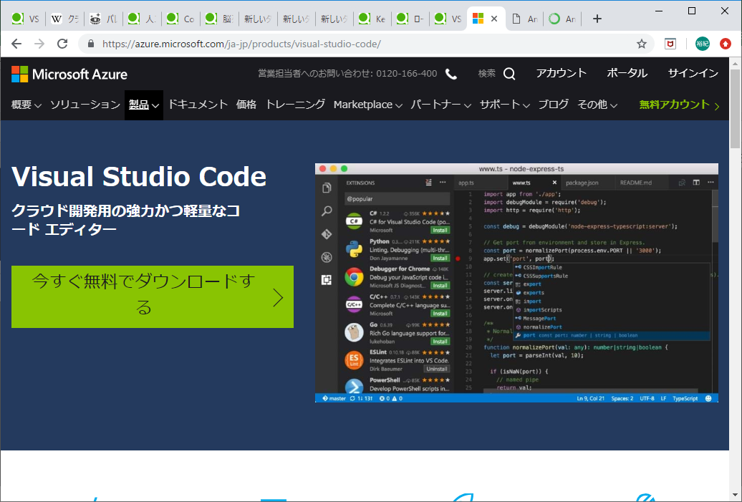

 | ・Visual Studio Codeのインストール
 |  | 後を考えると、環境変数を設定しないほうがいいかもしれません。

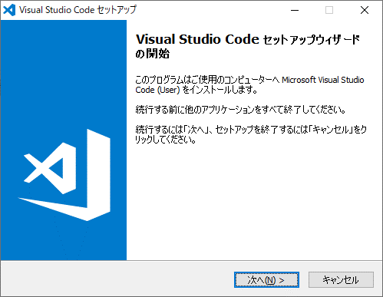

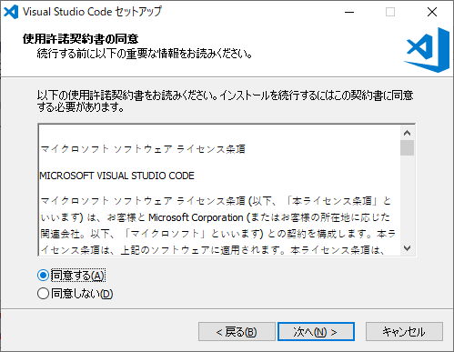

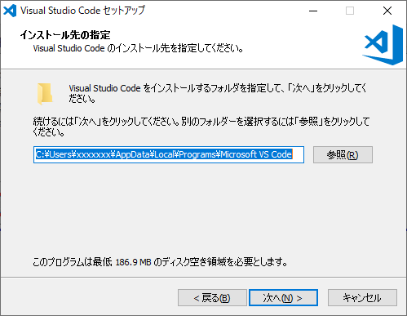

任意でOK

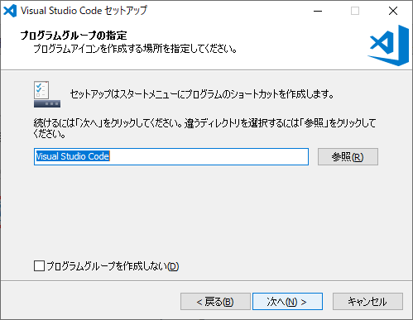

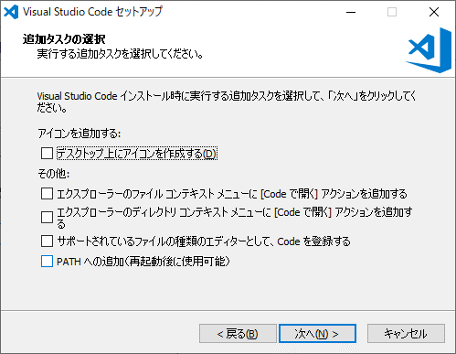

ここは追加しないほうがいいと思う

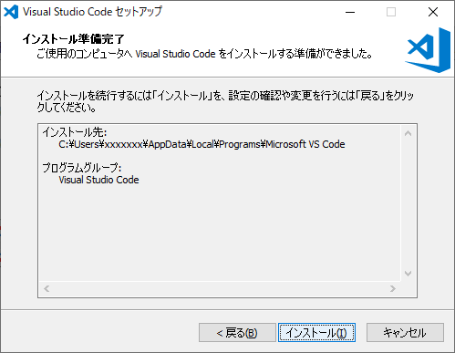

 | これで、VSCodeが立ち上がればOK。
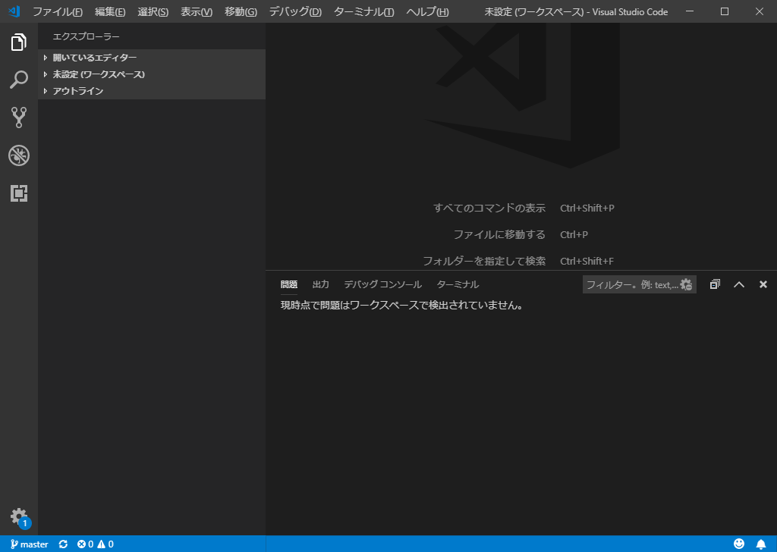

 | ・gitHubとの連携
 |  | 「gitHubとの連携」シート参照。

 | ・

②Anacondaのインストール
・Anacondaのダウンロード、インストール
 | ・ダウンロードサイト
 | https://www.anaconda.com/distribution/
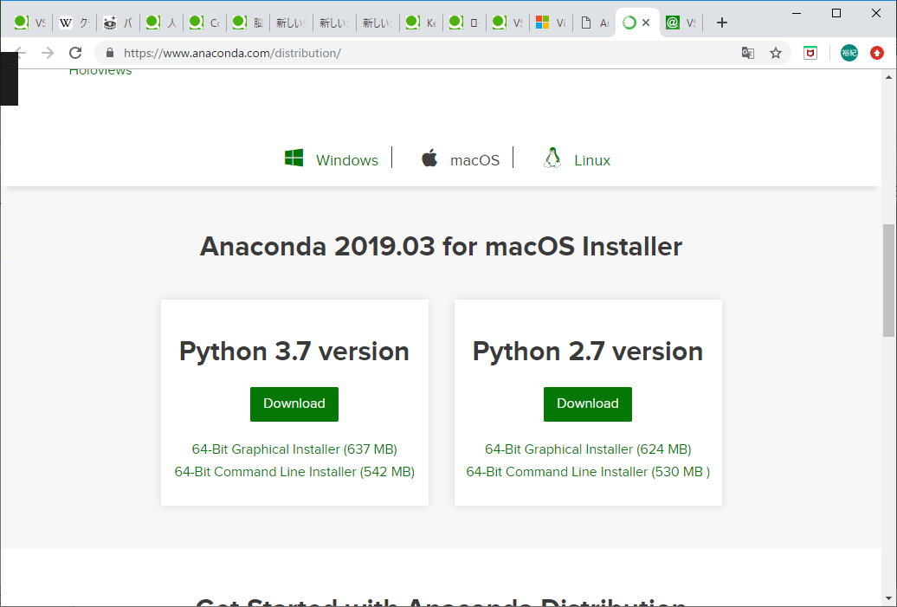

 | ・Anaconda3のインストール
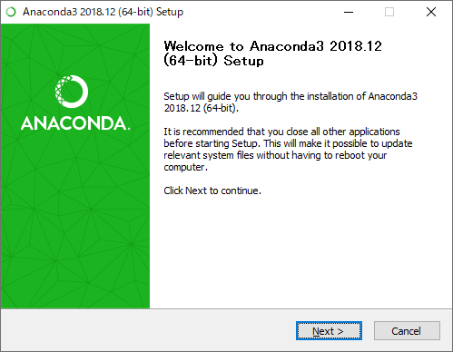

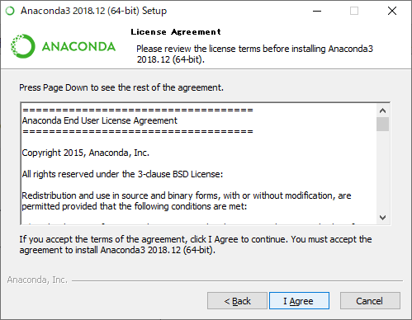

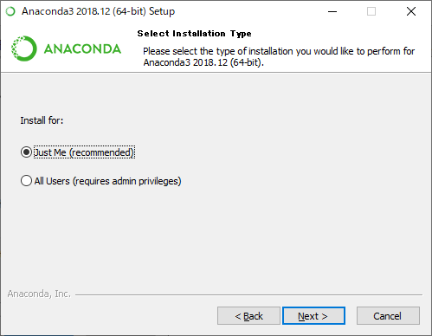

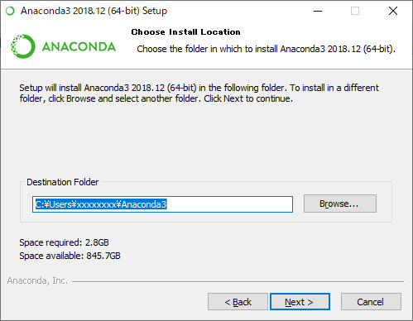

任意でOK

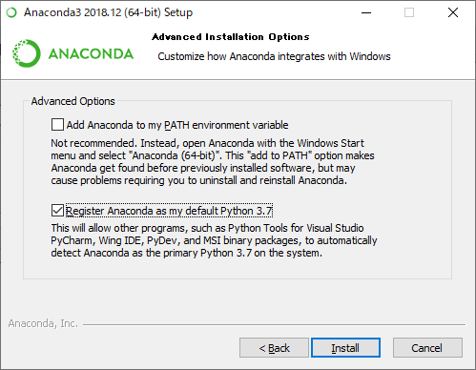

 | ・環境変数の設定
 |  | コントロールパネル>システムとセキュリティ>システム
 |  | より、システムの詳細設定>環境変数
 |  | で、変数Pathに以下を設定する。

 |  | C:\Users\xxxxx\Anaconda3
 |  | C:\Users\xxxxx\Anaconda3\Scripts
 |  | ※Anaconda3をインストールした場所

 | ・Visual Studio Codeを確認
 |  | git bashからPythonのインストールを確認
 |  | ※git bashの連携は「git bashの連携」シートを参照

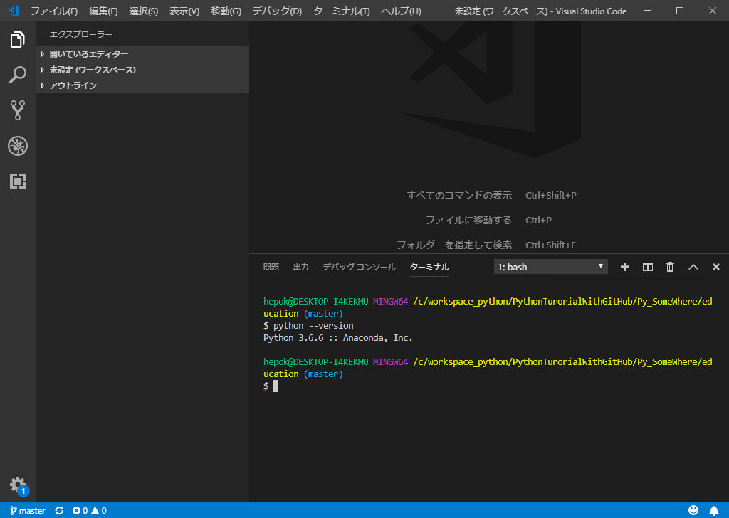

 |  | ※python --versionと打ち、エラーにならなければOK

③TensorFlowのインストール
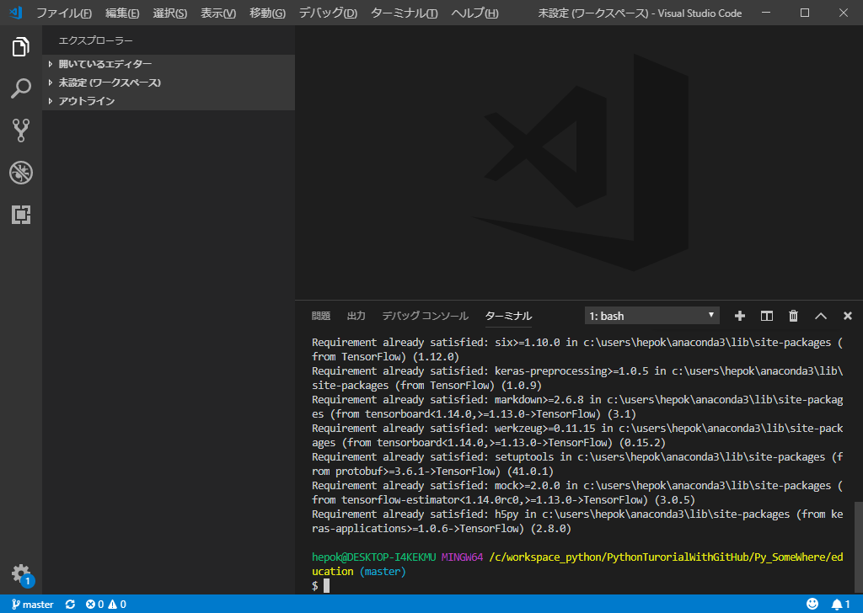
・TensorFlowのダウンロード、インストール
 | ・Python3.6にダウングレードする必要がある。（TensorFlowがインストールできません）

 | C:\Users\ユーザー名\AppData\Roaming\Microsoft\Windows\Start Menu\Programs\Anaconda3(64-bit)
 | にあるAnaconda Promptを立ち上げる
 | ※デフォルトの場合

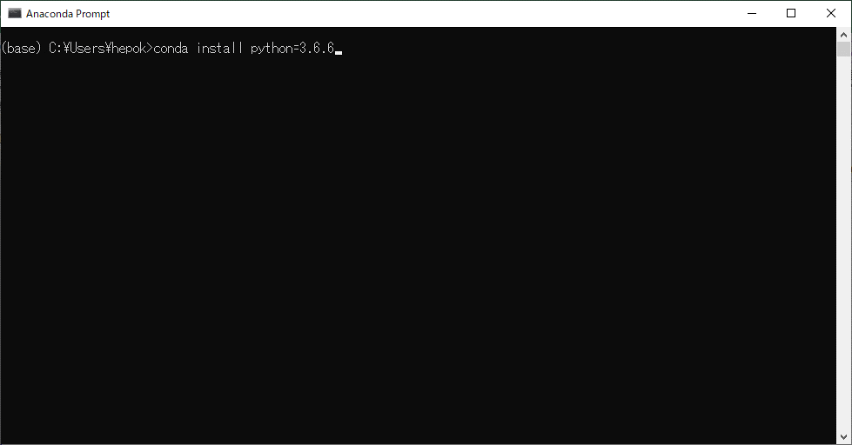

 | conda install python=3.6.6
 | を実行。

 | その後、Visual Studio CodeのターミナルよりVersionが3.6.6になっていたらOK

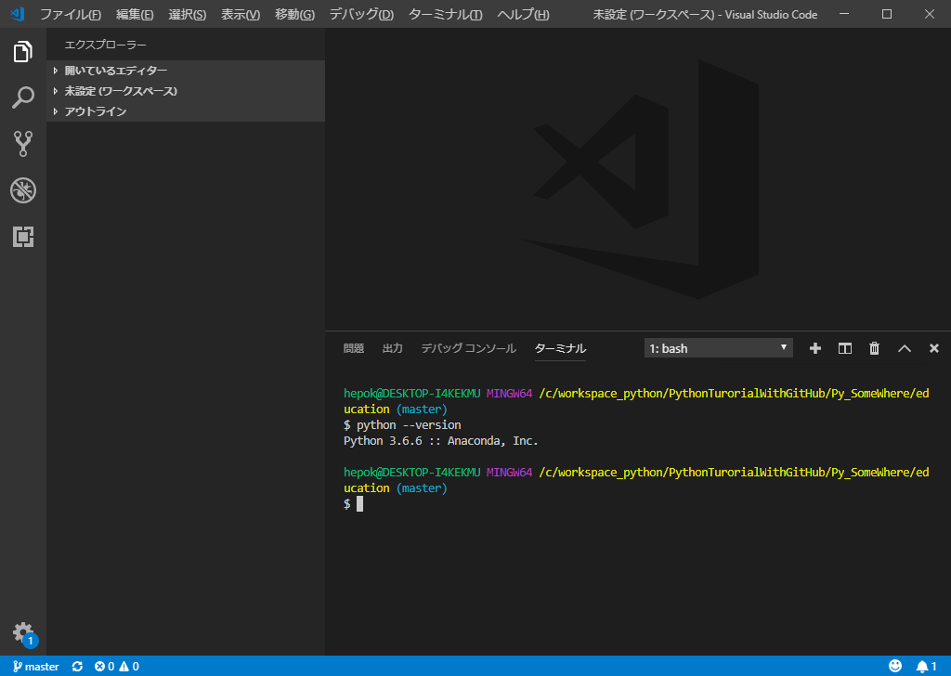

（続き）
 | TensorFlowをインストール

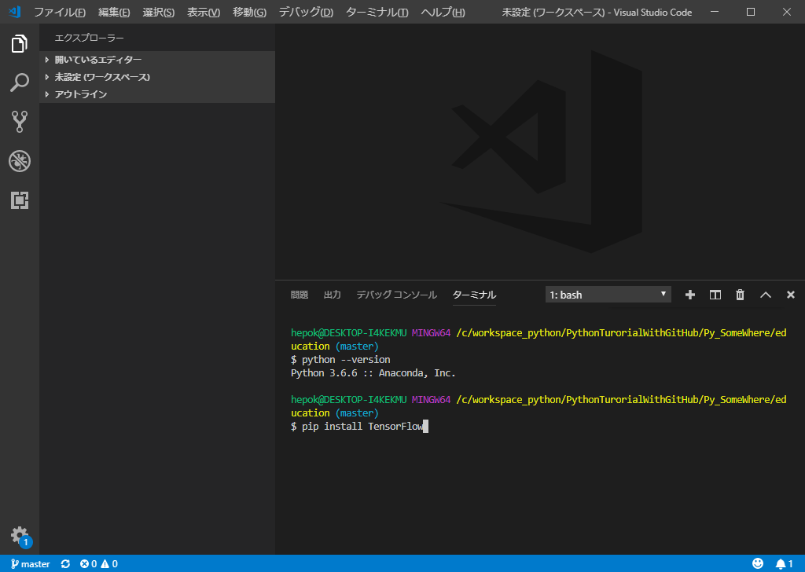

 | 以下のように、ダウンロードできたら成功

Sheet1
■事前処理（環境構築）
 | ①Microsoft Azureのアカウントを登録する
 |  | ※無料登録なので、お金は発生しません。
 |  | ・画像を登録するライブラリ（bingの検索API）を使用するためにアカウントが必要

 | ②Visual Studio Codeのインストール
 |  | ・PythonはAnacondaを使用

 | ③TensorFlow、kerasのインストール
 |  | pip install tensorflow
 |  | ・画像解析に用いるためのライブラリ群

■画像データの収集
 | bingのsearchAPIを使って画像収集
 | ⇒画像はbingの画像検索で収集

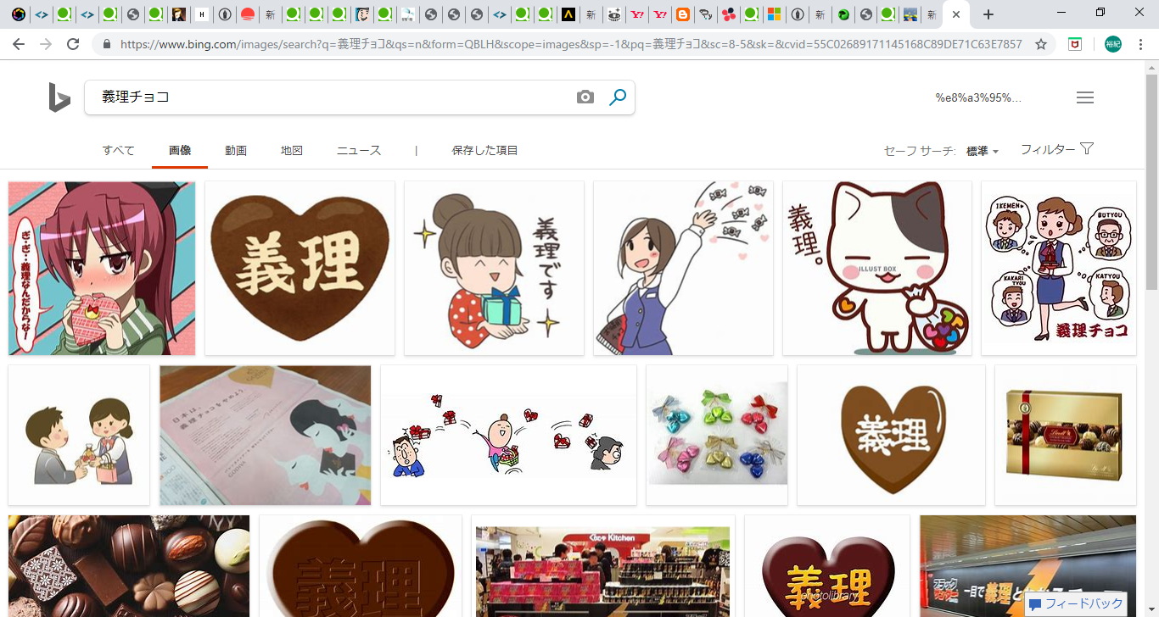

■データ抽出
 | temp_img = load_img(targetImage, target_size=(64,64))


 | 画像より、データ変換を行う。
 |  |  | [[0.8235294 0.8352941 0.7529412 ]
 |  |  | [0.84705883 0.8666667 0.88235295]
 |  |  | ・
 |  |  | ・
 |  |  | ・
 |  |  | ⇒RGBの値

■学習データおよび検証データの作成
 | X_train, X_test, y_train, y_test = train_test_split(X, Y, test_size=0.33, random_state=111)

 | ＜イメージ＞
全量データ

学習データ
[0.99607843 0.99607843 0.99607843]
[0.9019608 0.89411765 0.90588236]
・
・
２

検証データ
[0.8235294 0.8352941 0.7529412 ]
[0.84705883 0.8666667 0.88235295]
1
・
・

 | ・モデルの作成
 |  | model.add(Conv2D(32, (3, 3), padding='same',
 |  | input_shape=X_train.shape[1:]))
 |  | model.add(Activation('relu'))
 |  | model.add(Conv2D(32, (3, 3)))
 |  | model.add(Activation('relu'))
 |  | model.add(MaxPooling2D(pool_size=(2, 2)))
 |  | model.add(Dropout(0.25))

 |  | model.add(Conv2D(64, (3, 3), padding='same'))
 |  | model.add(Activation('relu'))
 |  | model.add(Conv2D(64, (3, 3)))
 |  | model.add(Activation('relu'))
 |  | model.add(MaxPooling2D(pool_size=(2, 2)))
 |  | model.add(Dropout(0.25))

 |  | model.add(Flatten())
 |  | model.add(Dense(512))
 |  | model.add(Activation('relu'))
 |  | model.add(Dropout(0.5))
 |  | model.add(Dense(2)) # クラスは2個
 |  | model.add(Activation('softmax'))

 |  | model.compile(loss='categorical_crossentropy',
 |  | optimizer='SGD',
 |  | metrics=['accuracy'])

 | ・実行
 |  | history = model.fit(X_train, y_train, batch_size=5, epochs=50,
 |  | validation_data = (X_test, y_test), verbose = 1)

 |  | ・batch_size ⇒
 |  | ・epochs ⇒ 学習回数
 |  | ・verbose ⇒ コンソール出力

 | ・グラフにプロット
 |  | plt.plot(history.history['acc'])
 |  | plt.plot(history.history['val_acc'])
 |  | plt.plot(history.history['loss'])
 |  | plt.plot(history.history['val_loss'])
 |  | plt.title('model accuracy')
 |  | plt.xlabel('epoch（回数）')
 |  | plt.ylabel('精度/損失')
 |  | plt.legend(['acc', 'val_acc', 'loss', 'val_loss'], loc='lower right')
 |  | plt.show()

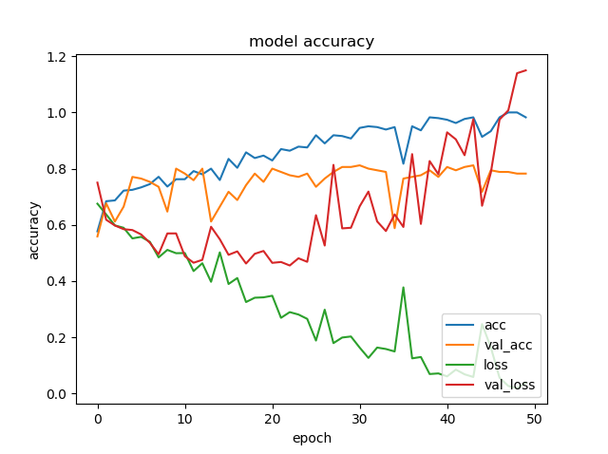

過学習と判断されるのは
25回ほど
 |  |  |  | acc = 精度
 |  |  |  | val_acc = 検証データの精度
 |  |  |  | loss = 損失
 |  |  |  | val_loss = 検証データの損失

gitHubとの連携
■gitHubとの連携
※Anacondaのインストールを終えてから、作業すること。

まず、ローカル環境をgitのバージョン管理対象にする。
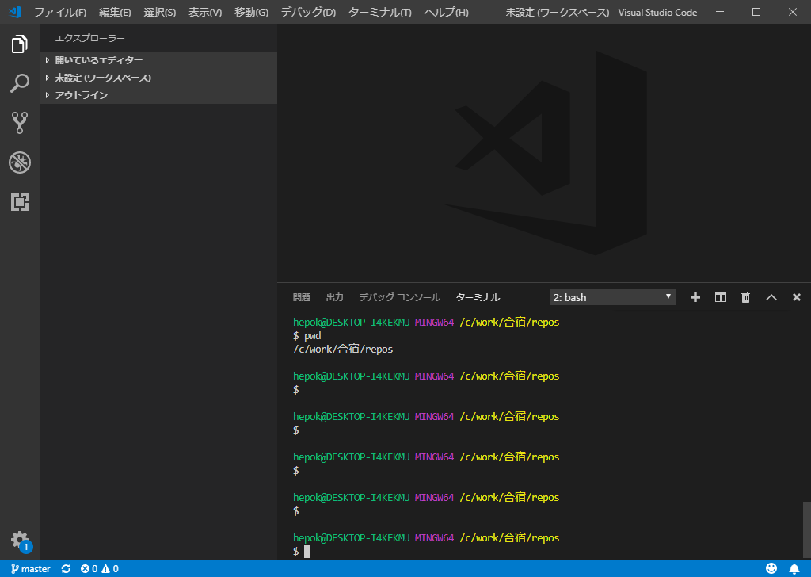

cd xxxxxx
で、作業対象のフォルダへ移動

作業対象のフォルダへ移動し、「git init」とする。

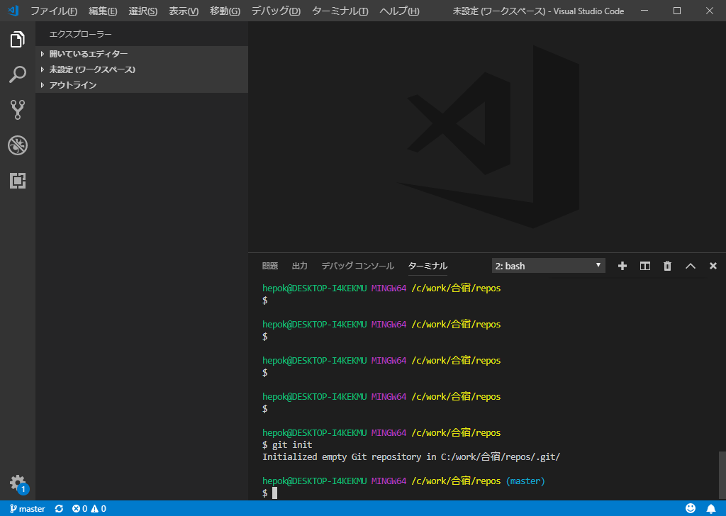

次に、gitHubと連携
⇒gitHubのURLに向けるよう設定
git remote add origin https://github.com/fiveEight/girichoco.git

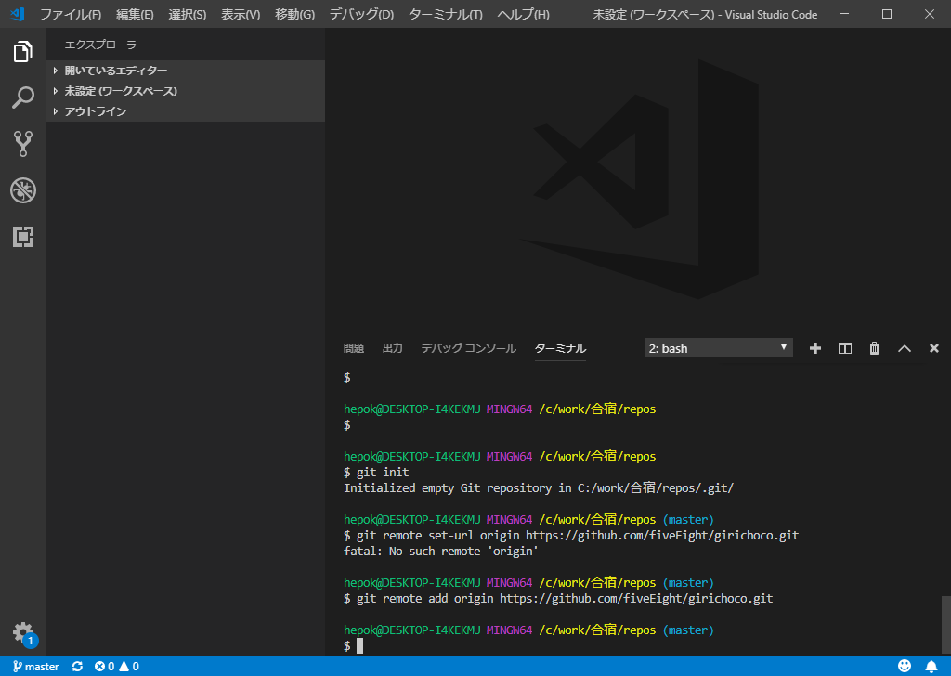

次にクローン（チェックアウト）
公開キーを使用して、クローン
git clone https://github.com/fiveEight/giri-choco.git

⇒Enter passphrase for key '/c/Users/xxxxxx/.ssh/id_rsa_gitHub':
と聞かれるので、パスワードを入力
※公開鍵を作っていない人は以下のURLを参照して、公開鍵を作成すること
https://qiita.com/0ta2/items/25c27d447378b13a1ac3

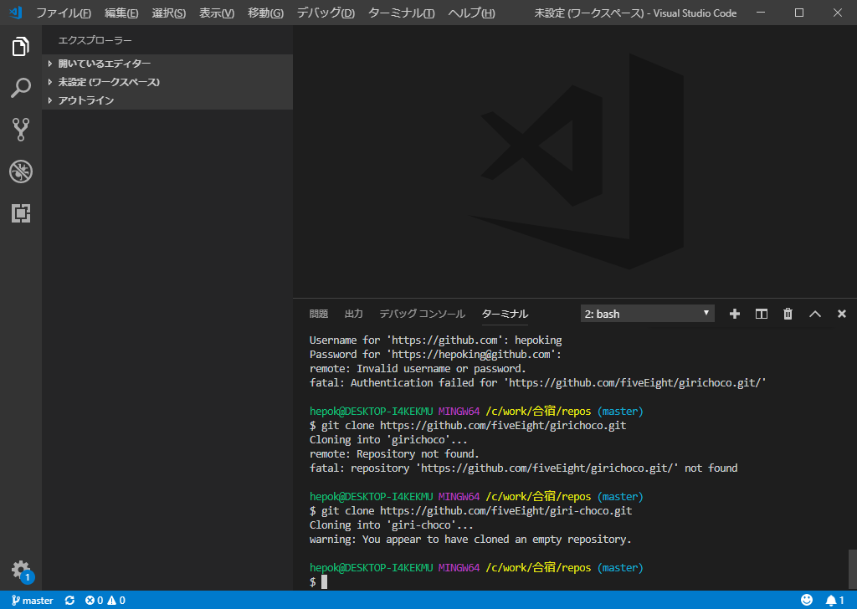

gitHubのプッシュ（コミット）方法は「gitHubのコミット」シートを参照。

git bashの連携
■git bashの連携
 | ⇒gitのインストールも含みます。以下のURLを参考に構築
 | https://qiita.com/psychoroid/items/63cc0ece70fce0f0cfc0

以下のような画面になれば、OK。

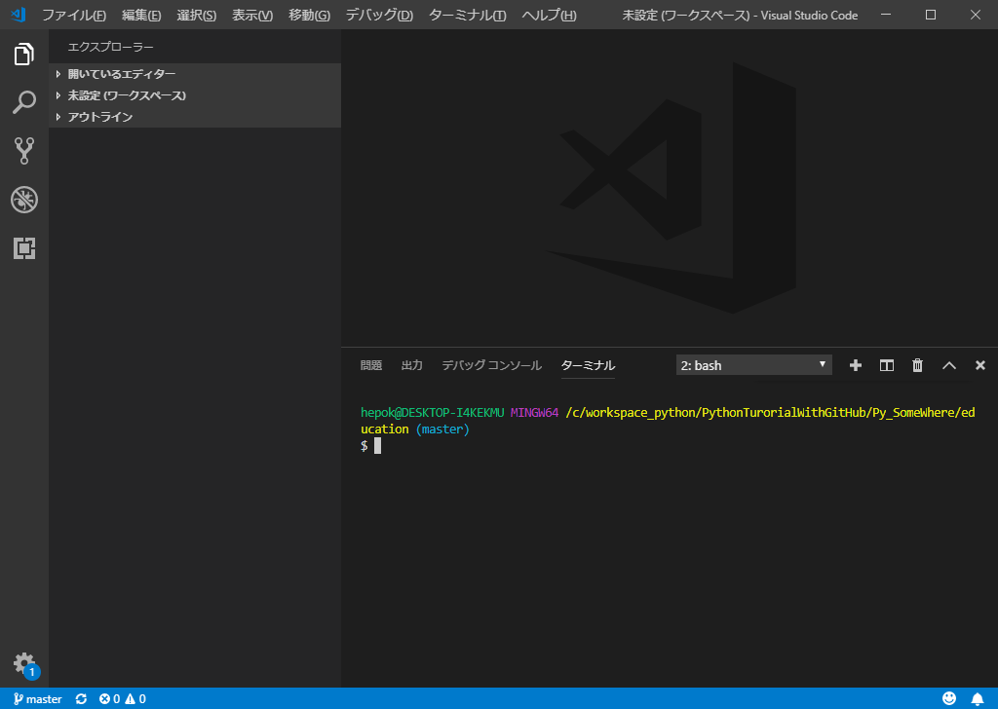

・bashになっていること

gitHubのコミット
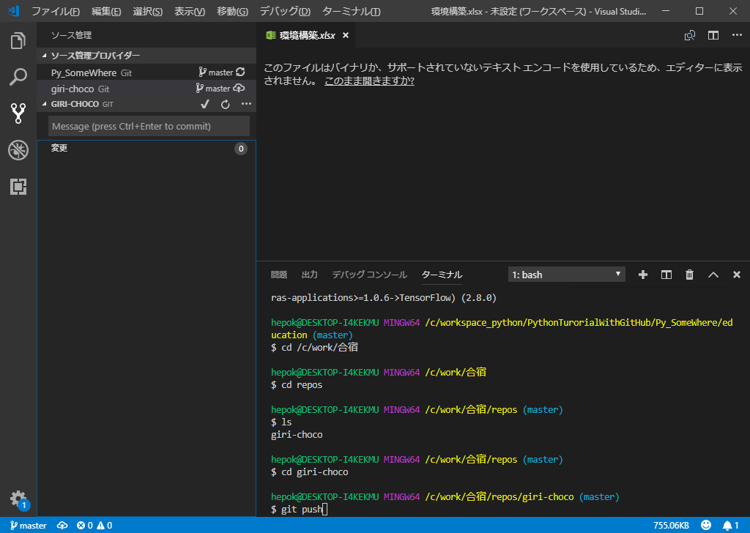
■gitHubのコミット
 | gitHubのコミット方法を説明。
 | 手順例は、この手順書をプッシュする方法を記載

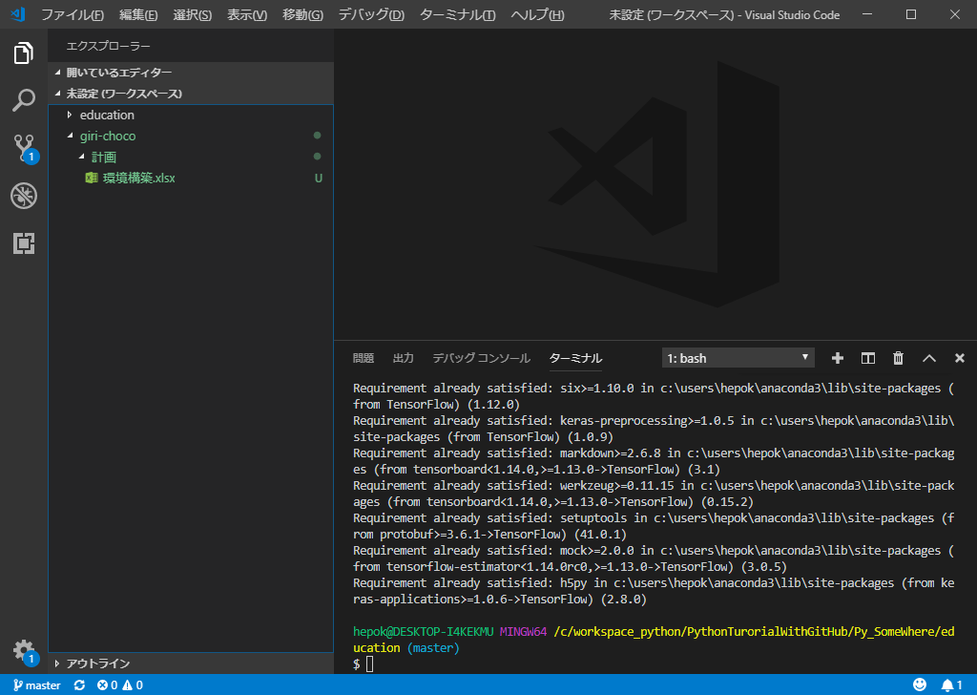

giri-chocoに
計画フォルダと環境構築.xlsxを追加

 | 「ソース管理」のアイコンを押下し、プッシュを行う。

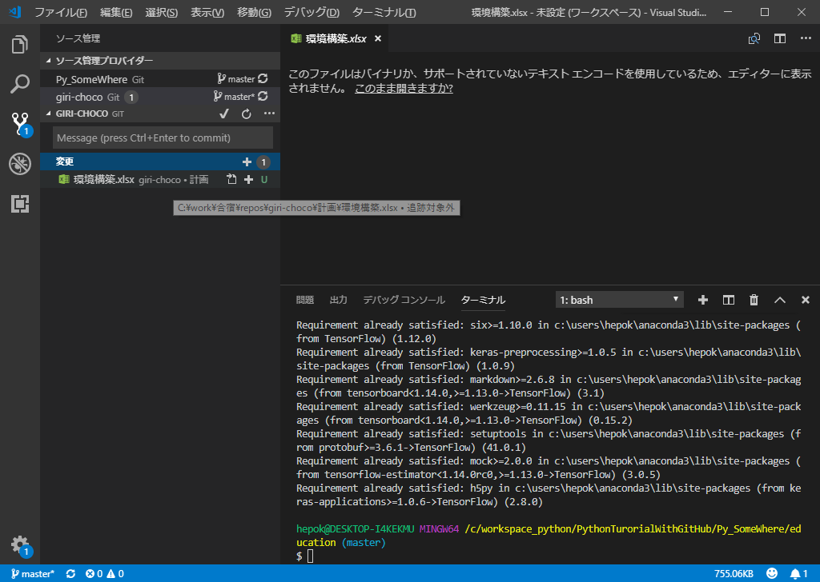

②+を押下して、変更のステージング
①ソース管理を押下

②Messageを入れてCtrl + Enter

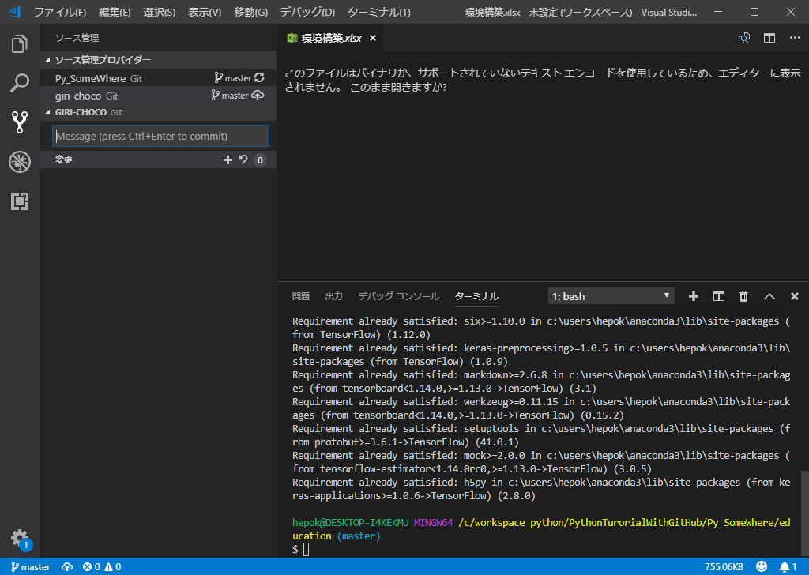

 | 上記でgitのコミット完了

 | gitHubのプッシュは、作業フォルダに移動してgit push

